119あんしんシート（A4)
前もって準備
あんしんへの一歩
なまえ
の

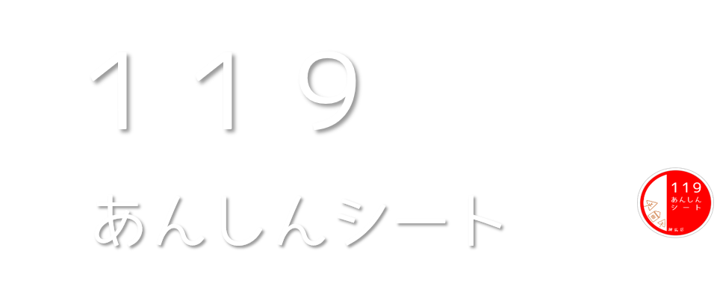

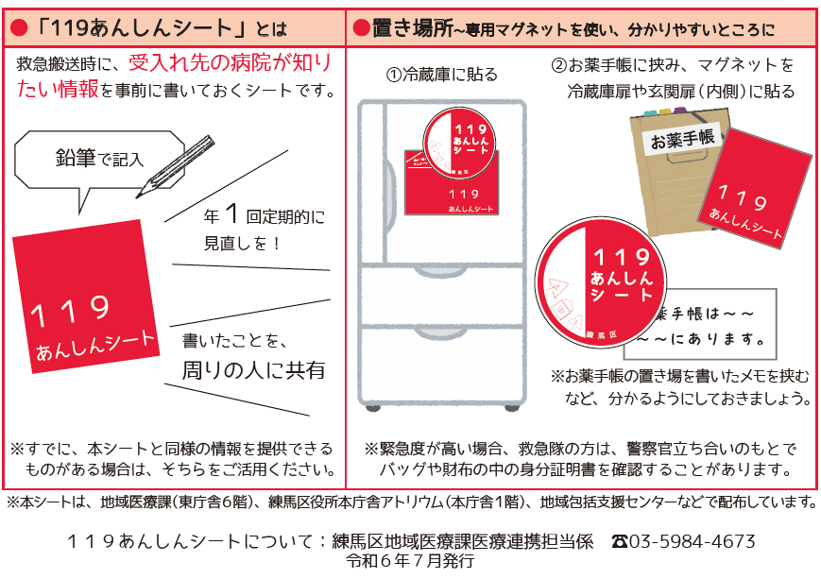

なまえ
の

なまえ
の

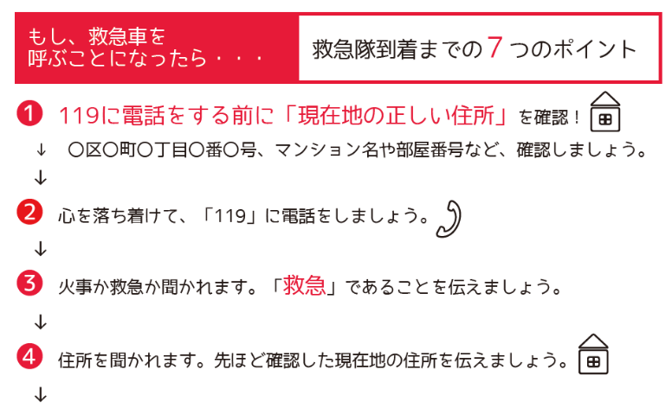
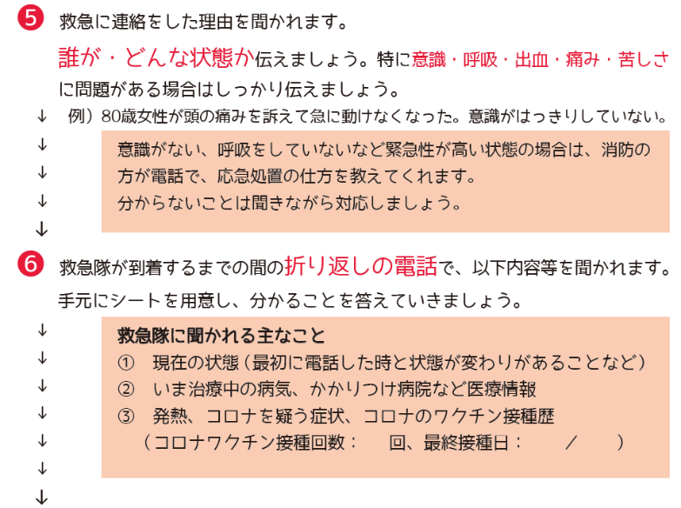
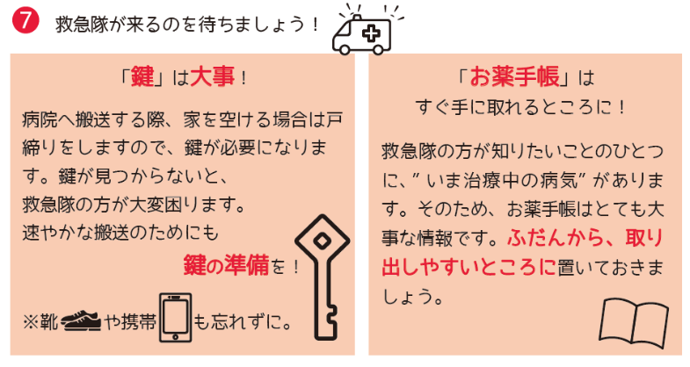
※以下は、記入の際の注意事項です。 記載欄と並べてご確認ください。

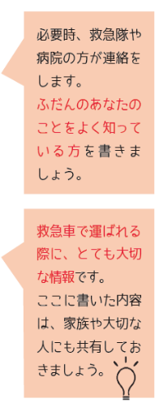

 |  |  |  |  |  |  |  |  |  |  |  | 代筆者名／本人との関係
 |  |  |  |  |  |  |  |  |  |  |  |  |  |  |  | ／

【基本的な情報】 |  |  |  |  |  |  |  |  |  | 記入日 |  |  |  |  | 年 |  | 月 |  | 日
ふりがな |  |  |  |  |  |  |  |  |  |  |  |  | 性 別 |  |  | 血 液 型
氏 名★ |  |  |  |  |  |  |  |  |  |  |  |  |  |  |  |  |  |  | 型
生年月日 |  |  |  |  |  |  | 年 |  |  |  | 月 |  |  |  | 日
住 所 |  |  | 練馬区 |  |  |  |  |  |  |  |  |  | ☎

【医療情報】あてはまるところに☑、必要事項を記入 |  |  |  |  |  |  |  |  |  | 記入日 |  |  |  |  | 年 |  | 月 |  | 日
 |  |  |  | □ | ない | □ | 高血圧 |  | □ | 糖尿病 |  | □ | 心臓病 |  | □ | 脳卒中
 |  |  |  | □ | ある | □ | その他（ |  |  |  |  |  |  |  |  |  |  |  | ）
 |  |  |  | □ | ない
 |  |  |  | □ | ある
 |  |  |  | □ | ない | 病院名：
 |  |  |  | □ | ある | 病 名：
 |  |  |  | □ | ない | □ | 薬 |  | □ | 食べ物 |  |  | □ | その他
 |  |  |  | □ | ある | （ |  |  |  |  |  |  |  |  |  |  |  |  | ）
 |  |  |  | □ | ない | お薬手帳 |  | □ | ない |  | □ | ある（ |  | □ | 冊子 |  | □ | アプリ）
 |  |  |  | □ | ある | 冊子のお薬手帳の保管場所（ |  |  |  |  |  |  |  |  |  |  |  |  | ）
 |  |  |  | □ | ない | 診療所・病院名：
 |  |  |  | □ | ある | 医師名：
 |  |  |  | □ | ない | 保管場所
 |  |  |  | □ | ある | （ |  |  |  |  |  |  |  |  |  |  |  |  | ）
 |  |  |  | □ | どこでもひとりで歩ける |  |  |  |  | □ | 家の中はひとりで歩ける |  |  |  |  | □ | 介助が必要
 |  |  |  | □ | 杖が必要 |  | □ | 歩行器が必要 |  |  |  | □ | 車いすが必要

【緊急連絡先】※親族などあなたのことをよく知っている方 |  |  |  |  |  |  |  |  |  | 記入日 |  |  |  |  | 年 |  | 月 |  | 日
順 | ふりがな 氏 名 |  |  |  | 関 係 |  | 電 話 番 号 |  |  |  |  |  | 居 住 地
1 |  |  |  |  |  |  |  |  |  |  |  |  |  |  | （ |  |  |  | ）
2 |  |  |  |  |  |  |  |  |  |  |  |  |  |  | （ |  |  |  | ）
<お願い！>緊急連絡先とした人には、必ずこのことを伝えてください
【生命にかかわるとき(心肺停止等)に医師に伝えたいこと】 |  |  |  |  |  |  |  |  |  | 記入日 |  |  |  |  | 年 |  | 月 |  | 日
□ | 治療（心臓マッサージや人工呼吸器等の救命処置を含む）を希望する
□ | 回復する見込みがあるときは治療してほしい
□ | 治療は希望しない
□ | その他（ |  |  |  |  |  |  |  |  |  |  |  |  |  |  |  |  |  | ）

上記の内容について、★は、救急要請時・搬送時に救急隊や病院へ提供することに同意します。

かかりつけ医・病院の 連絡先 |  |  |  | 医療機関名 |  |  |  |  |  |  |  |  | ☎
 |  |  |  | 医療機関名 |  |  |  |  |  |  |  |  | ☎
訪問看護の連絡先 |  |  |  | 事業所名 |  |  |  |  |  |  |  |  | ☎
 |  |  |  | 事業所名 |  |  |  |  |  |  |  |  | ☎
 |  | の連絡先 |  | 事業所名 |  |  |  |  |  |  |  |  | ☎
 |  | の連絡先 |  | 事業所名 |  |  |  |  |  |  |  |  | ☎
